申込書
一般社団法人日本ボイラ協会東京支部長 殿

24㎜

※正面、脱帽、上三分身、無背景(胸から上のバランスのよいもの）
※頭上が切れていないように.
※コピー用紙等の薄い紙不可
※写真裏面に氏名を記入
 |  |  |  |  |  |  |  |  |  |  |  |  |  | 写真貼付欄
「化学設備関係第一種圧力容器取扱作業主任者技能講習」申込書
30㎜

記入不要
受講希望日 |  | 回 |  | 月 日 ～ 月 日 |  |  |  |  |  |  | ★受付 |  | №

ふりがな
氏 名
 | 旧姓を使用した氏名又は通称の併記の希望の有無 |  |  |  |  |  | 有 無 （いずれかを選択） 有の場合は、戸籍抄本や住民票、運転免許証等の証明書が必要です。

 | 併記を希望する氏名又は通称 |  |  | ふりがな
 |  |  |  | 氏名
住 所 |  | 〒 |  |  | ― |  |  | 電話(携帯)番号

生年月日 |  | 西暦 |  |  |  | 年 |  | 月 |  |  |  | 日
勤務先名
所 在 地 |  | 〒 |  |  | ― |  |  | 電話番号

※勤務先送付をご希望の場合、部署名まで明記願います。
※担当部署・担当者名をご記入願います。
受講票・教材送付先（どちらか選択） |  | 住所地 勤務先 |  | 連絡事項
領収証宛名 |  | 受講者または振込名義人名に限らせていただきます。
 |  |  | 申込者氏名（※受講者本人の場合は不要）
申込日 | 令和 年 月 日
お買い求めの図書、送付手数料（720円と180円のいずれか）にレをつけてください。
受 講 料 |  |  |  |  |  |  |  |  | TRUE | ¥26,400 | (本体24,000円＋税) |  |  |  |  | 26400 | 円
教材
必須
教材 | ①化学設備関係第一種圧力容器取扱作業主任者テキスト |  |  |  |  |  |  |  | TRUE | ¥2,200 | (本体2,000円＋税)
 | ②ボイラー及び圧力容器安全規則 |  |  |  |  |  |  |  | TRUE | ¥1,210 | (本体1,100円＋税) |  |  |  |  | 3410 | 円
送付手数料 | 教材有(受講票・受講のご案内及び教材を送付するための費用です。) |  |  |  |  |  |  |  | TRUE | ¥720 | (本体655円＋税) |  |  |  | いずれか選択
 | 教材無(受講票・受講のご案内のみを送付するための費用です。) |  |  |  |  |  |  |  | FALSE | ¥180 | (本体164円＋税) |  |  |  |  | 1390 | 円
修了証送付手数料 |  | 〔修了証を送付するための費用です。〕 必須 |  |  |  |  |  |  | TRUE | ¥670 | (本体609円＋税)
税込価額合計（内税） (レを付けた項目の金額を合計金額。) |  |  |  |  |  |  |  |  |  | 31,200 |  |  |  |  | 円 | 計 | 31,200 | 円（税込価格）
上記税込価額合計額を受講料等として請求します。なお税率は10％です。後日、領収証を発行します。 |  |  |  |  |  |  |  |  |  |  |  |  |  |  |  | ※内消費税 | 2,836 | 円
この申込書は講習の目的以外には使用しません。
〒105-0004 東京都港区新橋 5-3-1 JBA ビル ２階
一般社団法人 日本ボイラ協会東京支部（適格請求書発行事業者登録番号T７－０１０４－０５００－１１４８）

経験証明書
一般社団法人日本ボイラ協会東京支部長 殿

経 験 証 明 書
ふりがな
氏 名
住 所 |  |  | 〒 |  | ━

生年月日 |  |  | 西暦 |  |  | 年 |  |  | 月 |  | 日
上記の者は、当事業場等において、次のとおり化学設備(労働安全衛生法施行令第9条の3第1号)の取扱いの作業 (配管のみ
の取扱いを除く) に従事したことを証明します。

証明した日 |  |  | 令和 |  |  | 年 |  |  | 月 |  | 日
１ | 化学設備の種類(名称) |  |  |  |  |  |  |  |  | ※貯蔵設備（タンク等）の場合は 容積も併記してください |  |  | ㎥
２ | 次の a 又は b のどちらかを選択し、物質名を記入してください。（※b の場合は引火点と製造又は取扱温度を記入してください。）
 | a. 製造または取扱う危険物(労働安全衛生法施行令別表第1)の名称(物質名)
 | b. 引火点65℃以上の物を引火点以上の温度で製造又は取扱う場合の当該物質名
℃
℃
 |  |  |  |  |  |  | (ｂの物質についての温度) |  |  | 引火点 | 製造等
３ | 取扱いの作業に従事した期間 （年号はご記入ください。） |  |  | 年 月 日 |  |  |  |  | から | 年 月 日 |  |  | 年間
 |  |  |  |  |  |  |  | 現在継続中の場合、期間の末日には証明日と同じ日付を記入してください。
 |  |  |  |  |  | 〒 |  | ―
 |  |  |  | 所 在 地
 |  |  |  | 会 社 名
 |  |  |  | 事業者職氏名 職印 |  |  | 事業者職 |  |  |  |  | 職印
証明者の職印等が必要です。
 |  |  |  |  |  |  | 氏名
一般社団法人日本ボイラ協会東京支部長 殿 |  |  |  |  |  | ※「職印」には、社長、工場長等の職を表す印（又は社印と個人印の両方）を押印してください。 なお、記名押印に代えて社長、支店長等の署名（職名と氏名）でも差し支えありません。
 |  |  |  |  |  |  |  |  | 〒105-0004 東京都港区新橋 5-3-1 JBA ビル ２階
 |  | ※こちらは記入しないでください。 |  |  |  |  |  |  | 一般社団法人 日本ボイラ協会東京支部
 |  | 実施管理者 | 副実施管理者 | 担当 | 1 設備 |  | 2 物質 | 3 期間

貼付用紙
【貼付用紙】

【この貼付用紙のご利用について】
本用紙は、「振込控え」および「本人確認書類のコピー」を貼付いただくためのものです。貼付物(糊付けするもの）が本用紙に収まらない場合や、原本のサイズが大きい場合は、本用紙に貼付せず、そのままご提出いただいて構いません。

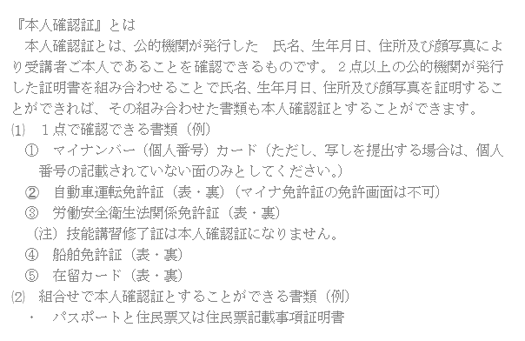

『振込控え』とは
着金日・振込名義人名・金額・振込先（みずほ銀行またはゆうちょ銀行）が確認できるものであれば、書式や形式は問いません。 たとえば、ATMでのお振込みであれば振込明細書、インターネットバンキングをご利用の場合は振込明細のスクリーンショット、または会社からのお振込みであれば銀行口座の入出金明細などをご提出いただければ結構です。 なお、後日受講票や教材とともにお送りする領収証宛名は、振込名義人名か受講者名に限りますので、会社名で領収証が必要な場合、会社名にてお振込みください。

